外注費 請求書
請 求 書 |  |  |  |  |  |  |  |  |  |  | 年 |  | 月 |  |  | 日

株式会社 長谷工リフォーム 御中

ご入力に際しての注意点
※緑色の網掛け箇所は入力必須となります。
日付 西暦でご入力ください。
コード 御社専用の取引先コードになります。
弊社担当者に確認してご入力ください。
※弊社登録後の番号変更はありません。
住優会会員 住優会会員の企業様はプルダウンより
☑を選んでください。
住優会会員：外注契約出来高に対して100％
非会員 ：外注契約100万円以上
出来高100％未満時、出来高に対して90％の
請求が出来ます。
（出来高100％時に留保分を清算）
※労務費は常に出来高に対して100％の請求が出来ます。
登録番号 インボイス登録番号(T+13桁)をご入力ください。
国税庁ＨＰ： https://www.houjin-bangou.nta.go.jp
請求金額 当月の請求額は下記①～③の入力方法で金
それぞれ金額をご入力ください。
①工事内容との出来高％及び金額（税抜）
②前回まで ②プルダウンにて100％or90%を選択
【住優会会員】 →100％
【住優会非会員】
契約金額100万円未満→100％
契約金額100万円以上→ 90％
③前回までの領収金額 （税込）
（③は支払通知書にてご確認ください）
工事コード 工事注文書に記載の8桁（英字+数字）を
ご入力ください。
工事名称 工事内容を認識できる名称を記載してください。
※セルの結合はしておりません。
文字が切れないようご入力ください。
注文書NO. 注文書記載の注文NO（3桁）をプルダウンして
選択してください。
契約金額 注文書の金額を枠外の入力フォームにご入力く
ださい。 （税込）
※注文NOと契約金額は契約ごとにご入力ください。
下記の通り請求いたします。

 |  |  |  |  | コード |  |  |  |  |  |  |  |  |  |  |  | 注文NO. | 税込金額 | 消費税
請 求 金 額 | ¥0 |  |  |  |  |  |  |  |  |  |  |  |  |  |  |  | - |  | 0

 |  |  |  |  | 住所 |  |  |  |  |  |  |  |  |  |  |  | - |  | 0
印

 |  |  |  |  | 氏名 |  |  |  |  |  |  |  |  |  |  |  | - |  | 0

 |  |  |  |  |  |  | 住優会会員 |  |  |  |  |  |  |  |  |  | - |  | 0
工事コード | ＢＣ1
 |  |  |  |  |  | 登録番号 Ｔ -
工事名称 |  |  |  |  | 責任者 |  |  |  |  | 係 |  |  |  |  |  |  | - |  | 0

契 約 金 額 （税込） |  | ¥0 |  |  |  |  |  |  | 注文書NO |  |  | - |  |  | - |  | - |  | 0

契 約 金 額 (税抜) |  | ¥0 |  |  |  |  |  |  |  |  |  | - |  |  | -

消 費 税 （税率10％) |  | ¥0 |  |  |  |  |  |  |  |  |  | - |  |  | -

工 事 内 容 |  |  | 出来高 | % | 金 額 ① |  |  |  | 備 考
1 |  |  |  | %
2 |  |  |  | %
3 |  |  |  | %
4 |  |  |  | %
5 |  |  |  | %
6 |  |  |  | %
7 |  |  |  | %
8 |  |  |  | %
9 |  |  |  | %
10 |  |  |  | %
11 |  |  |  | %
12 |  |  |  | %
13 |  |  |  | %
小 計 |  |  |  |  | 0
消 費 税 |  |  | 税率10％ |  | 0
出来高 累計 |  |  | #DIV/0! | % | 0
出来高に対する請求額 ② |  |  |  | % | 0
前 回 迄 の 領 収 額 ③ |  |  | #DIV/0! | % | 0
今 回 請 求 額 |  |  | #DIV/0! | % | 0
請 求 残 高 |  |  | #DIV/0! | % | 0

 |  |  |  |  |  |  |  | 決 裁 |  |  |  |  |  | 担当者
記入にあたり税込、税抜にご注意ください。 2023年9月改訂 Ver.3

外注費 請求書 (記入例）
HPより各書式のダウンロード方法について |  | 請 求 書 |  |  |  |  |  |  |  |  |  |  | 2023 |  |  |  |  | 年 |  | 10 |  |  | 月 |  | 20 |  |  | 日

 | ↑ＨＰ上の上記ＰＤＦをご覧ください。 | 株式会社 長谷工リフォーム 御中

ご入力に際しての注意点
※緑色の網掛け箇所は入力必須となります。
日付 西暦でご入力ください。
コード 御社専用の取引先コードになります。
弊社担当者に確認してご入力ください。
※弊社登録後の番号変更はありません。
住優会会員 住優会会員の企業様はプルダウンより
☑を選んでください。
住優会会員：外注契約出来高に対して100％
非会員 ：外注契約100万円以上
出来高100％未満時、出来高に対して90％
の請求が出来ます。
（出来高100％時に留保分を清算）
※労務費は常に出来高に対して100％の請求が出来ます。
登録番号 インボイス登録番号(T+13桁)をご入力ください。
国税庁ＨＰ： https://www.houjin-bangou.nta.go.jp
請求金額 当月の請求額は下記①～③の入力方法で金
それぞれ金額をご入力ください。
①工事内容との出来高％及び金額（税抜）
②前回まで ②プルダウンにて100％or90%を選択
【住優会会員】 →100％
【住優会非会員】
契約金額100万円未満→100％
契約金額100万円以上→ 90％
③前回までの領収金額 （税込）
（③は支払通知書にてご確認ください）
工事コード 工事注文書に記載の8桁（英字+数字）を
ご入力ください。
工事名称 工事内容を認識できる名称を記載してください。
※セルの結合はしておりません。
文字が切れないようご入力ください。
注文書NO. 注文書記載の注文NO（3桁）をプルダウンして
選択してください。
契約金額 注文書の金額を枠外の入力フォームにご入力く
ださい。 （税込）
※注文NOと契約金額は契約ごとにご入力ください。
 |  | 下記の通り請求いたします。

工事注文書記載の
注文書NOと税込金額を入力ください。
 |  |  |  |  |  |  |  |  | コード | Ｒ |  | 1 |  | 0 | 0 | 0 |  | 1 |  |  |  |  |  |  |  |  |  |  |  |  | 注文NO. | 税込金額 | 消費税
 |  | 請 求 金 額 |  | ¥6,120,000 |  |  |  |  |  | 東京都港区芝18丁目 ××ビル8Ｆ 株式会社 △△工業 代表取締役社長 ○○ |  |  |  |  |  |  |  |  |  |  |  |  |  |  |  |  |  |  |  |  | 001 | 10,500,000 | 954,545

主契約（001）に減額（003）がある場合は下記にご入力ください。
。
 |  |  |  |  |  |  |  |  | 住所 |  |  |  |  |  |  |  |  |  |  |  |  |  |  |  |  |  |  |  |  |  | 003 | (500,000) | (45,454)
印

 |  |  |  |  |  |  |  |  | 氏名 |  |  |  |  |  |  |  |  |  |  |  |  |  |  |  |  |  |  |  |  |  | - |  | 0

 |  |  |  |  | ※工事コードは8桁です。 |  |  |  |  |  | 住優会会員 |  |  |  | ☑ |  |  |  |  |  |  |  |  |  |  |  |  |  |  |  | - |  | 0
 |  | 工事コード |  | ＢＣ1 | R1234567
 |  |  |  |  |  |  |  |  |  | 登録番号 Ｔ- |  |  |  |  |  |  |  | 1 | 2 | 3 | 4 | 5 | 6 | 7 | 8 | 9 | 1 | 2 | 3 | 4
 |  | 工事名称 |  | ○○マンション大規模修繕工事及び追加工事 |  |  |  |  | 責任者 | 佐藤 |  |  |  |  |  |  | 係 |  |  |  | 鈴木 |  |  |  |  |  |  |  |  |  | - |  | 0

 |  | 契 約 金 額 （税込） |  |  |  | ¥10,000,000 |  |  |  |  |  |  |  |  | 注文書NO |  |  |  |  |  | 001 |  |  |  |  | - |  |  |  |  | - |  | 0

 |  | 契 約 金 額 (税抜) |  |  |  | ¥9,090,909 |  |  |  |  |  |  |  |  |  |  |  |  |  |  | 003 |  |  |  |  | -

 |  | 消 費 税 （税率10％) |  |  |  | ¥909,091 |  |  |  |  |  |  |  |  |  |  |  |  |  |  | - |  |  |  |  | -

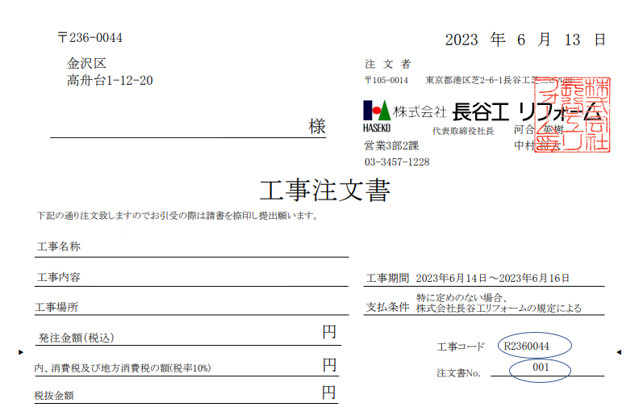
 |  | 工 事 内 容 |  |  |  |  | 出来高 | % | 金 額 ① |  |  |  |  |  | 備 考
 |  | 1 | 仮設工事 |  |  |  | 100.0 | % | 3,000,000
 |  | 2 | 鉄部塗装工事 |  |  |  | 100.0 | % | 4,000,000
 |  | 3 | シーリング |  |  |  | 40.0 | % | 836,364
 |  | 4 |  |  |  |  |  | %
 |  | 5 |  |  |  |  |  | %
 |  | 6 |  |  |  |  |  | %
 |  | 7 |  |  |  |  |  | %
 |  | 8 |  |  |  |  |  | %
 |  | 9 |  |  |  |  |  | %
 |  | 10 |  |  |  |  |  | %
 |  | 11 |  |  |  |  |  | %
 |  | 12 |  |  |  |  |  | %
 |  | 13 |  |  |  |  |  | %
 |  | 小 計 |  |  |  |  |  |  | 7,836,364
 |  | 消 費 税 |  |  |  |  | 税率10％ |  | 783,636
 |  | 出来高 累計 |  |  |  |  | 86.2 | % | 8,620,000
 |  | 出来高に対する請求額 ② |  |  |  |  | 100 | % | 8,620,000
 |  | 前 回 迄 の 領 収 額 ③ |  |  |  |  | 25.0 | % | 2,500,000
 |  | 今 回 請 求 額 |  |  |  |  | 61.2 | % | 6,120,000
 |  | 請 求 残 高 |  |  |  |  | 13.8 | % | 1,380,000

 |  |  |  |  |  |  |  |  |  |  |  | 決 裁 |  |  |  |  |  |  |  |  |  |  |  | 担当者
 |  | 記入にあたり税込、税抜にご注意ください。

